关系图
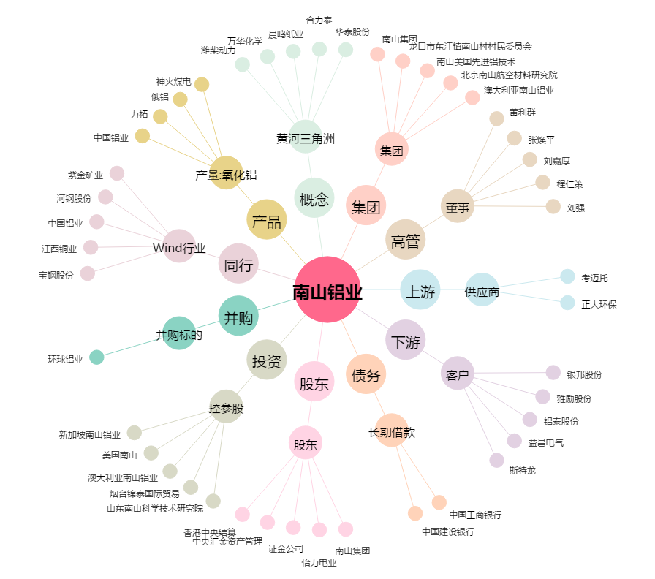
南山铝业[600219.SH] - 关系概览图

